奖金制度
Aさん在ACN登录
成为IBO(代理)
职位为TT，团队培训者


单子

代理A TT
代理A
QTT

1.代理A，完成三个（电，网络，手机任意）单子，升级为QTT，Qualified Team Trainer 合格的团队培训师
2.如果是登录30天内，找到三个单子，每个单子奖励5000日元拓展奖，共1.5万，如果不是30内完成3个，没有任何奖励。每3个单子是一组，成组才有奖励。
3.代理A，3个单子一组，在每个月的30天内完成N组，分别奖励N个1.5万。3个单子一组，不成组没奖励。
4.奖金直接打到登录的银行账户里，每周结算入金一次。

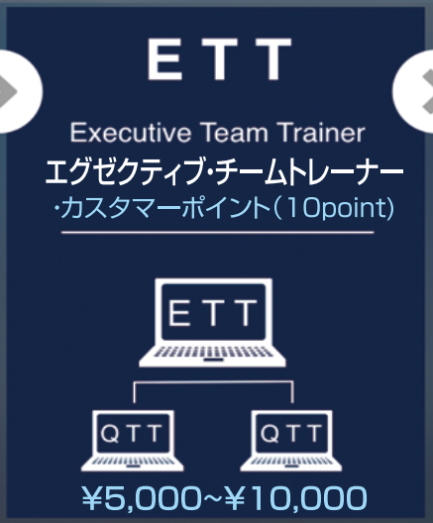
1.代理A有两个QTT时，升级为ETT，Executive Team Trainer 执行团队培训师
2.代理C升为QTT时，代理A同时升为ETT，A有5000奖金

代理A
QTT
1.代理A发展出第一个QTT时，奖励2.5万（仅限本月奖励2.5万，正常情况是奖励5000）
2.代理B由TT，升为QTT时，代理A有5000拓展奖
代理A
QTT->ETT

代理B
TT升级为QTT
单子
代理B
QTT
代理 C
TT->QTT

1.代理B，30天内，升为QTT，代理B有1.5万奖金
代理 C，30天内，找到三个单子，升为QTT，代理 C有1.5万奖金

1.代理B,C发展了直接客户，代理A没有奖金

代理A
ETT
代理A
ETT
1.代理D，有3个单子时，代理A有5000
算法：1万-5000

代理B
QTT
代理C
QTT
代理B
QTT
代理C
QTT

每发展3个直接客户，1.5万奖励，每个月30天内完成，3个一组。
每发展3个直接客户，1.5万奖励，每个月30天内完成，3个一组。
1.代理D,30天内，升为QTT时，D有1.5万奖金。代理C有5000奖金
代理D
TT->QTT

1.代理B有了三个单子，直接客户
算法
代理B：5000*3=1.5万
代理A：没有奖金
代理A
ETL
1.代理A，有3个ETT时，升级为ETL，Executive Team Leader 执行团队队长
代理A
ETL
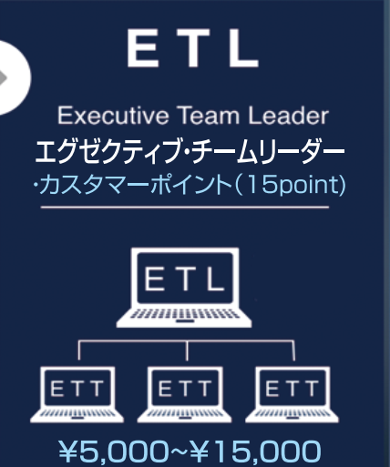

代理B
ETT
代理C
ETT
代理D
ETT
代理B
ETT
代理C
ETT
代理D
ETT

单子

1.代理E有了三个单子，代理A有5000奖金，B有一万奖金,C有1.5万奖金
算法
代理E：5000*3=1.5万
代理B：1万
代理A：1.5万-1万=5000
上级奖金=最大单金-下级所得奖金
1.代理F有了三个单子，代理B没有奖金，代理A有5000奖金
算法
代理B：B和E同级，E有奖金，B没有
代理A：1.5万-1万5000
代理E：1万
上级奖金=最大单金-下级所得奖金

代理A
ETL
代理A
ETL

代理B
ETT
代理C
ETT
代理D
ETT
代理B
ETT
代理C
ETT
代理D
ETT

代理E
QTT
代理E
ETT

单子
代理F
QTT
单子

1.代理A直接单子，1.5万奖励
2.代理F成为QTT，代理A奖金1.5万
3.代理F得1.5万奖励
代理A
ETL
单子

代理B
ETT
代理C
ETT
代理D
ETT
代理F
QTT

单子

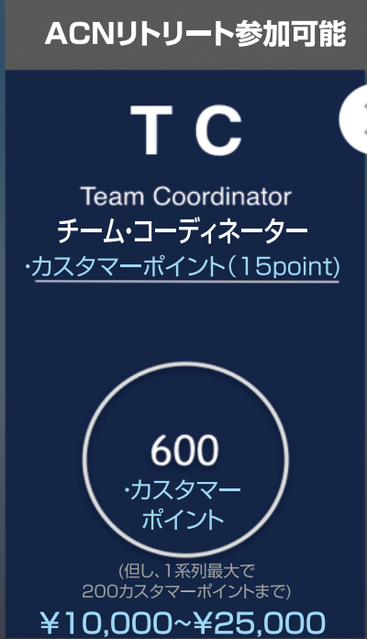

1.代理A总分600分的时候，升为Team Coordinator 团队协调员
2.下面多少分支不限，每分支最大200分。
代理A
TC

ETL
ETT
QTT
TT

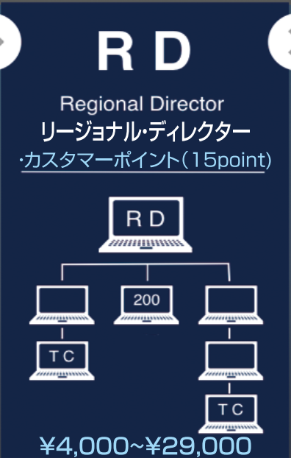
1.代理A，分支不限，有至少两个分支上有TC，某分支至少200分
Regional Director 区域主任
代理A
RD

200

TC

TC

1.代理A，分支不限，至少3000点，一分支最大1000点，有至少四个分支上有TC
Regional Vice Pesident 区域副总裁
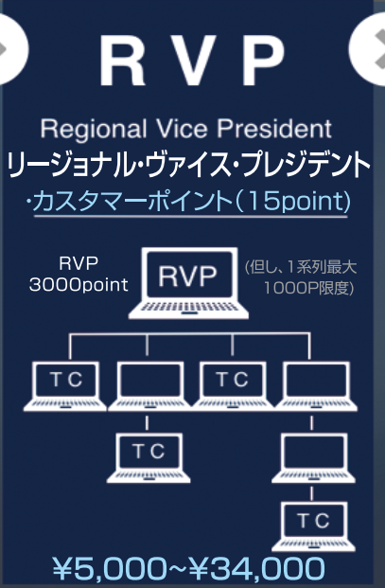
代理A
RVP

TC
TC

TC

TC

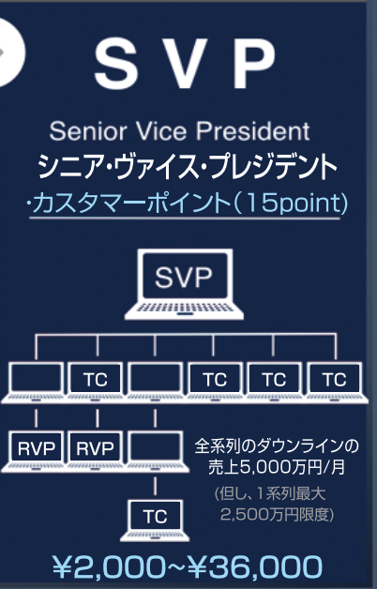
代理A
SVP
1.代理A，分支不限，总营业额每月5000万以上。一分支最大2500万
Senior Vice President 高级副总裁

TC
TC
TC
TC

RVP
RVP

TC

